상품제안서
핸디그립 휴대용 돌돌이 테이프클리너 | 상품코드: S47443

 |  |  |  |  |  |  | 02-713-8555 | www.synergygift.co.kr
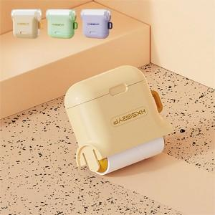 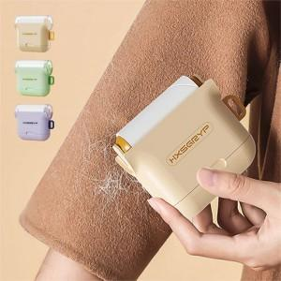 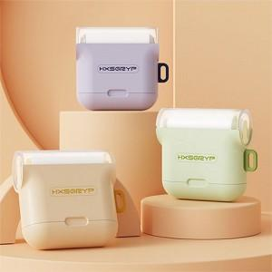

【상세/제작정보】

【인쇄/포장옵션】 | 실크, 레이저, DTF필름전사 / 포장지포장

【공급단가】 | 수량 | 50~ | 100~ | 300~ | 1,000~ | 5,000~
*VAT별도 | 단가 | 2,120원 | 2,080원 | 1,980원 | 1,880원 | 1,820원

【상품 URL】 | https://www.synergygift.co.kr:443/src/goods_detail.php?gdno=47443

